要項
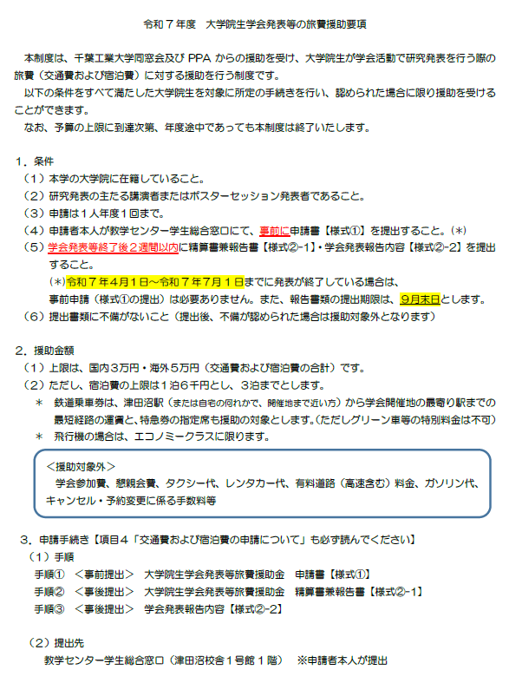
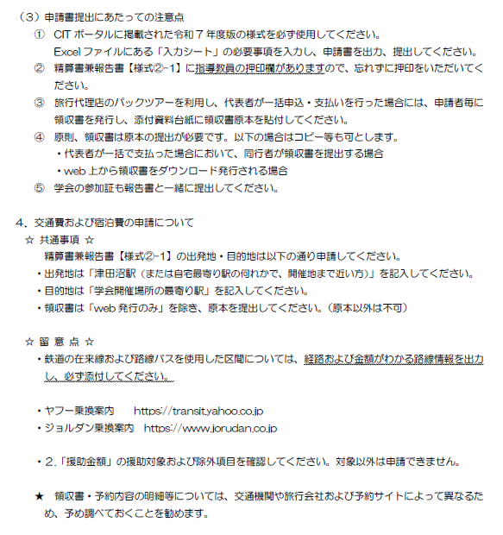

①申請書（入力シート）
提出日 | 2025-07-01 |  | 出発駅 | 津田沼
専攻 | 機械 |  | 学会開催地最寄駅 | 甲府
学生番号 | 25P1000 |  | 概算金額 | 25000
氏名 | 工大 太郎 |  | ※出発駅 (起点は津田沼または自宅最寄り駅の何れかで、開催地まで近い方）
申請者連絡先（携帯電話番号） | 000-0000-0000 |  | ※学会開催地最寄駅（海外の場合は国名）
申請者連絡先（Eメールアドレス） | 0000000@s.chibakoudai.jp |  | ※概算金額には宿泊費も含む
開催場所の都道府県名
を入力
発表学会名称 | 軽金属学会
開催場所 | 山梨
学会開催期間【自】 | 2025-09-01
学会開催期間【至】 | 2025-09-03
※提出日や学会開催期間等の日付は、半角形式(〇〇〇〇/▲▲/□□)で入力してください。

【援助条件】 |  | ※（確認のためチェックを入れてください）
①研究発表の主たる講演者またはポスターセッション発表者である。 |  |  | FALSE | FALSE
②年度内一人1回のみの援助である。（国内外問わず） |  |  |  | FALSE
③学会後２週間以内に精算書兼報告書（様式②-1・2）・領収書等を提出する。 |  |  |  | FALSE

①申請書（提出用）
【様式①】 |  |  | ※事前提出
＜千葉工業大学同窓会・ＰＰＡ助成金＞ |  |  |  |  |  |  |  |  |  | 2025-07-01 |  |  | 提出
この制度は千葉工業大学同窓会及びＰＰＡからの援助を受けています。

 |  |  |  | 2025年度 大学院生学会発表等旅費援助金申請書

申請者 | 専攻 | 機械 |  |  |  |  | 学生番号 | 25P1000 |  | 氏名 | 工大 太郎

申請者連絡先（携帯電話番号） |  |  |  |  |  | 000-0000-0000
申請者連絡先（Eメールアドレス） |  |  |  |  |  | 0000000@s.chibakoudai.jp

【申請書_入力シート】で入力した内容が反映されます。
（この吹き出しは印刷時には表示されません）
発表学会 | 軽金属学会 |  |  |  |  |  |  |  | 学会開催期間 | 自 | 2025-09-01

開催場所 | 山梨 |  |  |  |  |  |  |  |  | 至 | 2025-09-03

出発駅 (起点は津田沼または自宅最寄り駅の何れかで、開催地まで近い方） |  |  |  |  | 学会開催地最寄駅（海外の場合は国名） |  |  |  |  | 概算金額（宿泊費含む）
津田沼 |  |  |  |  | 甲府 |  |  |  |  | ¥25,000

 | ※ 援助金額は交通費及び宿泊費を合わせて、国内3万円・海外5万円を上限とし、
この額に満たない場合は実費とします。

【援助条件】
①研究発表の主たる講演者またはポスターセッション発表者である。 |  |  |  |  |  |  |  |  |  |  |  | FALSE
②年度内一人1回のみの援助である。（国内外問わず）
③学会後２週間以内に精算書兼報告書（様式②-1・2）・領収書等を提出する。

※③の提出書類を確認後、援助金額を指定口座に振り込みます。
提出書類が期限内に全て揃わない場合、援助金は支給できません。

 |  |  |  |  |  |  |  |  |  | 提出先：教学センター学生総合窓口

精算書兼報告書入力シート (記入例)
出発地は津田沼駅または自宅最寄駅の
学会開催地まで近い方を入力してください
提出日 | 2025-07-20 |  | 月 | 日 | 出発地 | 到着地 | 交通機関
専攻 | 機械 |  | 9 | 1 | 津田沼 | 新宿 | JR
学生番号 | 25P1000 |  | 9 | 1 | 新宿 | 甲府 | 特急
氏名 | 工大 太郎 |  | 9 | 3 | 甲府 | 新宿 | 特急
指導教員名 | 千葉 一郎 |  | 9 | 3 | 新宿 | 津田沼 | JR
申請者連絡先（携帯電話番号） | 000-0000-0000
実際に行った日と帰ってきた日を
入力してください。
申請者連絡先（Eメールアドレス） | 0000000@s.chibakoudai.jp
発表学会名称 | 軽金属学会
開催場所 | 山梨
学会開催期間【自】 | 2025-09-01 |  | ※交通費は起点（津田沼または自宅最寄り駅の何れかで、開催地まで近い方）⇔学会開催地最寄駅の往復運賃のみを支給対象とします。
学会開催期間【至】 | 2025-09-03
※提出日や学会開催期間等の日付は、半角形式(〇〇〇〇/▲▲/□□)で入力してください。 |  |  | 交通費 | 4220
パックツアー利用の際は交通費・宿泊費を入れたトータルの料金をこの欄へ入力してください。
 |  |  | 宿泊費 | 12000
 |  |  | 泊数 | 2泊
 |  |  | パック料金
 |  |  | パックツアーを利用した場合、領収書額面をパック料金欄に記載してください。

 |  |  | 大学への振込口座登録 |  | 登録済

 |  | ※口座が大学院の学生番号で登録されているか必ず確認してください。

振込口座が大学に登録済みかチェックしてください。
※大学院の学生番号での登録口座に限ります。
（学部の学生番号での登録口座では申請できません。）
未登録の方は、学生アルバイト勤怠システムにて
事前に口座登録してください。
登録がない場合、お支払いすることができません。

②精算書兼報告書（入力シート）
出発地は津田沼駅または自宅最寄駅の
学会開催地まで近い方を入力してください
提出日 | 2025-09-12 |  | 月 | 日 | 出発地 | 到着地 | 交通機関
専攻 | 機械
学生番号 | 25P1000
氏名 | 工大 太郎
指導教員名 | 千葉 一郎
実際に行った日と帰ってきた日を
入力してください。
申請者連絡先（携帯電話番号） | 000-0000-0000
申請者連絡先（Eメールアドレス） | 0000000@s.chibakoudai.jp
発表学会名称 | 軽金属学会
開催場所 | 山梨
学会開催期間【自】 | 2025-09-01 |  | ※交通費は起点（津田沼または自宅最寄り駅の何れかで、開催地まで近い方）⇔学会開催地最寄駅の往復運賃のみを支給対象とします。
学会開催期間【至】 | 2025-09-03
※提出日や学会開催期間等の日付は、半角形式(〇〇〇〇/▲▲/□□)で入力してください。 |  |  | 交通費
パックツアー利用の際は交通費・宿泊費を入れたトータルの料金をこの欄へ入力してください。
 |  |  | 宿泊費
 |  |  | 泊数 | 〇泊
 |  |  | パック料金
 |  |  | パックツアーを利用した場合、領収書額面をパック料金欄に記載してください。

 |  |  | 大学への振込口座登録 |  | 登録済

 |  | ※口座が大学院の学生番号で登録されているか必ず確認してください。

振込口座が大学に登録済みかチェックしてください。
※大学院の学生番号での登録口座に限ります。
（学部の学生番号での登録口座では申請できません。）
未登録の方は、学生アルバイト勤怠システムにて
事前に口座登録してください。
登録がない場合、お支払いすることができません。

精算書兼報告書 (記入例)
【様式②-1】 |  |  | ※事後提出 |  |  |  |  |  |  |  |  |  |  |  |  | 0.33
＜千葉工業大学同窓会・ＰＰＡ助成金＞ |  |  |  |  |  |  |  |  |  |  | 2025-09-12 |  |  |  |  | 提出
この制度は千葉工業大学同窓会及びＰＰＡからの援助を受けています。

 |  | 2025年度 大学院生学会発表等旅費援助金精算書兼報告書

 |  |  |  |  |  |  |  |  | 指 導 教 員 |  |  |  | 千葉 一郎 |  |  |  | 印

申請者 | 専攻 | 機械 |  |  | 学生番号 | 25P1000 |  |  |  | 氏名 |  | 工大 太郎

【精算書兼報告書_入力シート】で入力された値が反映されます。
（この吹き出しは印刷時には表示されません）
申請者連絡先（携帯電話番号） |  |  |  |  | 000-0000-0000
申請者連絡先（Eメールアドレス） |  |  |  |  | 0000000@s.chibakoudai.jp
※連絡先は必ず記入して下さい
大学への振込口座登録 |  |  |  |  | 登録済 |  | FALSE |  |  | FALSE

発表学会 | 軽金属学会 |  |  |  |  |  |  |  |  | 学会開催期間 | 自 | 2025-09-01

開催場所 | 山梨 |  |  |  |  |  |  |  |  |  | 至 | 2025-09-03

援助額上限：国内 ３万円
海外 ５万円
※交通費は起点（津田沼または自宅最寄り駅の何れかで、開催地まで近い方）⇔学会開催地最寄駅の往復運賃のみを支給対象とします。
 |  |  |  |  |  |  |  |  |  |  |  |  |  |  | （単位：円）
月 | 日 | 出発地 |  | 到着地 |  |  |  | 交通機関 |  |  |  |  |  | 実費額 | 援助額 （担当事務入力欄）
9 | 1 | 津田沼 |  | 新宿 |  |  |  | JR |  |  |  | 交通費 |  | 4,220
9 | 1 | 新宿 |  | 甲府 |  |  |  | 特急
9 | 3 | 甲府 |  | 新宿 |  |  |  | 特急 |  |  |  | 宿泊費 |  | 12,000
9 | 3 | 新宿 |  | 津田沼 |  |  |  | JR |  |  |  | ２泊
 |  |  |  |  |  |  |  |  |  |  |  | パック料金

 |  |  |  |  |  |  |  |  |  |  |  | 合 計 |  | 16,220 | 0
＜領収書・その他提出書類 例＞
※領収書等はA4用紙に貼り付けて提出してください※
※代表者が一括で支払った場合の同行者またはweb上から領収書をダウンロード発行される場合、コピー等も可※
★飛行機：領収書および搭乗券の半券（搭乗証明書でも可）
※e-ticket控え・航空券引換証・搭乗案内メールは不可
★新幹線・特急：購入した際の領収書
★在来線（国内のみ）：路線情報（Yahoo!乗換案内/ジョルダン乗換案内等）より調べた画面（金額記載があるもの）を印刷したものを提出
★バス：バス会社の料金表 又は 路線情報（Yahoo!乗換案内/ジョルダン乗換案内等）より調べた画面（金額記載があるもの）を印刷したものを提出
★夜行バス：乗車日時・便名が記載されている領収書
★パックツアー：代表者が一括申込・支払いを行った場合には、申請者毎に領収書を発行し、添付資料台紙に原本を貼付してください。
提出書類事前チェック欄（※提出前に必ずご自身でチェックを実施してください。）
＜国内・海外共通＞
 | 交通費の領収書 又は クレジットカードご利用明細書 事務局確認欄（ ）
 | 宿泊費の領収書 又は クレジットカードご利用明細書 事務局確認欄（ ） |  |  |  |  |  |  |  |  |  |  |  |  |  |  |  |  | ※スマートEXを利用した際は、こちらをご確認ください。
 | パック利用の場合は、旅程表（行程表）と領収書 又は クレジットカードご利用明細書 事務局確認欄（ ）
 | 学会講演ﾌﾟﾛｸﾞﾗﾑ（開催日時・期間/学会名/登壇者（自分の氏名）が記載されているﾍﾟｰｼﾞ 事務局確認欄（ ）
＜海外のみ＞
 | レートが確認できる資料（例：クレジットカードご利用明細書） 事務局確認欄（ ）

 |  |  |  |  |  |  |  |  |  |  |  | 提出先：教学センター学生総合窓口

②精算書兼報告書（提出用）
【様式②-1】 |  |  | ※事後提出 |  |  |  |  |  |  |  |  |  |  |  |  | 0.33
＜千葉工業大学同窓会・ＰＰＡ助成金＞ |  |  |  |  |  |  |  |  |  |  | 2025-09-12 |  |  |  |  | 提出
この制度は千葉工業大学同窓会及びＰＰＡからの援助を受けています。

 |  | 2025年度 大学院生学会発表等旅費援助金精算書兼報告書

 |  |  |  |  |  |  |  |  | 指 導 教 員 |  |  |  | 千葉 一郎 |  |  |  | 印

申請者 | 専攻 | 機械 |  |  | 学生番号 | 25P1000 |  |  |  | 氏名 |  | 工大 太郎

【精算書兼報告書_入力シート】で入力された値が反映されます。
（この吹き出しは印刷時には表示されません）
申請者連絡先（携帯電話番号） |  |  |  |  | 000-0000-0000
申請者連絡先（Eメールアドレス） |  |  |  |  | 0000000@s.chibakoudai.jp
※連絡先は必ず記入して下さい
大学への振込口座登録 |  |  |  |  | 登録済 |  | FALSE |  |  | FALSE

発表学会 | 軽金属学会 |  |  |  |  |  |  |  |  | 学会開催期間 | 自 | 2025-09-01

開催場所 | 山梨 |  |  |  |  |  |  |  |  |  | 至 | 2025-09-03

援助額上限：国内 ３万円
海外 ５万円
※交通費は起点（津田沼または自宅最寄り駅の何れかで、開催地まで近い方）⇔学会開催地最寄駅の往復運賃のみを支給対象とします。
 |  |  |  |  |  |  |  |  |  |  |  |  |  |  | （単位：円）
月 | 日 | 出発地 |  | 到着地 |  |  |  | 交通機関 |  |  |  |  |  | 実費額 | 援助額 （担当事務入力欄）
 |  |  |  |  |  |  |  |  |  |  |  | 交通費

 |  |  |  |  |  |  |  |  |  |  |  | 宿泊費
 |  |  |  |  |  |  |  |  |  |  |  | 〇泊
 |  |  |  |  |  |  |  |  |  |  |  | パック料金

 |  |  |  |  |  |  |  |  |  |  |  | 合 計 |  | 0 | 0

＜領収書・その他提出書類 例＞☆提出書類は原則原本提出です☆
※領収書等はA4用紙に貼り付けて提出してください※
※代表者が一括で支払った場合の同行者またはweb上から領収書をダウンロード発行される場合、コピー等も可※
★飛行機：領収書および搭乗券の半券（搭乗証明書でも可）
※搭乗券の半券がない場合は、電子等条件の画像・e-ticket控え、搭乗案内メールでも可
★新幹線・特急：購入した際の領収書
★在来線（国内のみ）：路線情報（Yahoo!乗換案内/ジョルダン乗換案内等）より調べた画面（金額記載があるもの）を印刷したものを提出
★バス：バス会社の料金表 又は 路線情報（Yahoo!乗換案内/ジョルダン乗換案内等）より調べた画面（金額記載があるもの）を印刷したものを提出
★夜行バス：乗車日時・便名が記載されている領収書
★パックツアー：代表者が一括申込・支払いを行った場合には、申請者毎に領収書を発行し、添付資料台紙に原本を貼付してください。
提出書類事前チェック欄（※提出前に必ずご自身でチェックを実施してください。）
＜国内・海外共通＞
 | 交通費の領収書 又は クレジットカードご利用明細書 事務局確認欄【 】
 | 宿泊費の領収書 又は クレジットカードご利用明細書 事務局確認欄【 】 |  |  |  |  |  |  |  |  |  |  |  |  |  |  |  |  | ※スマートEXを利用した際は、こちらをご確認ください。
 | パック利用の場合は、旅程表（行程表）と領収書 又は クレジットカードご利用明細書 事務局確認欄【 】
 | 学会講演ﾌﾟﾛｸﾞﾗﾑ（開催日時・期間/学会名/登壇者（自分の氏名）が記載されているﾍﾟｰｼﾞ 事務局確認欄【 】
 | 学会参加証 事務局確認【 】
＜海外のみ＞
 | レートが確認できる資料（例：クレジットカードご利用明細書） 事務局確認欄【 】

 |  |  |  |  |  |  |  |  |  |  | 問い合わせ先：教学センター（研究支援担当）

③学会発表報告内容（提出用）
【様式②-2】 |  |  | ※事後提出 |  |  |  |  |  |  |  |  | 3/3
学会発表報告内容

 |  |  |  | 学生番号 | 25P1000 |  |  | 氏名 |  | 工大 太郎

申請書【様式①】で入力された値が反映されます。
（この吹き出しは印刷時には表示されません）
英語で発表された場合でも、日本語150字～200字で入力してください。
題 目
概 要
日本語（150～200文字以内）で記入してください。

提出期限：学会発表後２週間以内 厳守

提出するもの：
 | 1：精算書兼報告書（様式②-1・2）
 | 2：交通費・宿泊費を証明する書類（添付資料台紙A）
 | 3：搭乗券等 その他必要添付書類（添付資料台紙B）
 |  | 添付資料台紙に貼って提出すること

※ １～3の提出書類を確認後、援助金額を指定口座に振り込みます。
提出書類が期限内に全て揃わない場合、援助金は支給しません。

【担当事務記入欄】 ※このエリアは入力しないでください。

 |  | 旅費精算金額 |  |  |  | 決定（援助）金額 |  |  |  |  | 所属長印
 |  | 交通費 |  | 円 |  | □ | 30,000 |  | 円
 |  | 宿泊費 |  | 円 |  | □ | 50,000 |  | 円
 |  | 合 計 |  | 円 |  | □ |  |  | 円
 |  |  |  |  |  | ※支払証憑書類は別紙貼付

